Over voorstel Energielijst
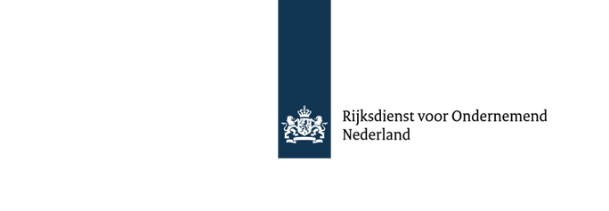
Dit document bestaat uit 3 tabbladen. Het bevat lege cellen.

 | Voorstel voor de Energielijst 2025

 | U kunt een voorstel indienen voor aanvulling of wijziging van de Energielijst.
 | Hieronder is aangegeven waaruit een voorstel ten minste moet bestaan:

 | 1. Naam, adres en telefoonnummer(s), e-mailadres en website.
 | 2. Naam van het bedrijfsmiddel (bijv. apparaat of techniek).
 | 3. Een beschrijving van het bedrijfsmiddel (eventueel gecombineerd met) folders en/of rapporten.
 | 4. De bedrijfstak en toepassingsgebieden waar het kan worden toegepast.
 | 5. Berekening van de energiebesparing per jaar, berekend uit het verschil van het energiegebruik van
 | het bedrijfsmiddel en het energiegebruik van het best vergelijkbare alternatief (de referentie).
 | 6. De totale investeringskosten om het bedrijfsmiddel aan te schaffen en gebruiksklaar te krijgen
 | (exclusief btw).
 | 7. Uw verwachte jaarlijkse afzet.
 | 8. Een omschrijving conform de omschrijving van de codes op de energielijst:

 | Naam:
 | Bestemd voor:
 | en bestaande uit:

 | Let op dit formulier bevat nog twee tabbladen met de namen
 | 'contactgegevens' en 'voorstel'.

 | Wanneer u de tabbladen 'contactgegevens' en 'voorstel' volledig invult kunnen wij uw voorstel in
 | behandeling nemen. In deze tabbladen is een helptekst opgenomen. Indien u vragen hebt, neemt u dan
 | contact op met de helpdesk van de EIA, telefoon 088 - 042 42 42.

 | Toetsing van uw voorstel
 | Uw voorstel toetsen we op een aantal criteria, voordat we het opnemen in het overzicht van
 | energieinvesteringen in de Energielijst 2025. Die criteria zijn onder andere:
 | • De terugverdientijd, zie hiervoor de codes 310000, 410000, 320000, 420000, 340000, en 440000. Dit
 | houdt in dat er wordt gekeken naar de energiebesparing die door het bedrijfsmiddel wordt bereikt ten
 | opzichte van de benodigde investering in dit bedrijfsmiddel.
 | • Mogelijke toepasbaarheid van het bedrijfsmiddel.
 | • De gangbaarheid en verkrijgbaarheid in Nederland.
 | • De omschrijving van het bedrijfsmiddel mag niet merk- of fabrikantgebonden zijn. Alle marktpartijen
 | moeten in principe een dergelijk energiezuinig apparaat kunnen leveren.

 | Dit formulier uiterlijk 1 september 2024 mailen naar:
 | energielijst@rvo.nl
 | Voor nadere inlichtingen:
 | Helpdesk EIA
 | Tel : 088 - 042 42 42

 | De gegevens die u in dit document aanlevert zijn voor ons van belang om uw voorstel verder in behandeling
 | te kunnen nemen. Wij gaan zorgvuldig om met uw persoonsgegevens.
 | Lees hier meer over ons privacybeleid.

Voorstel
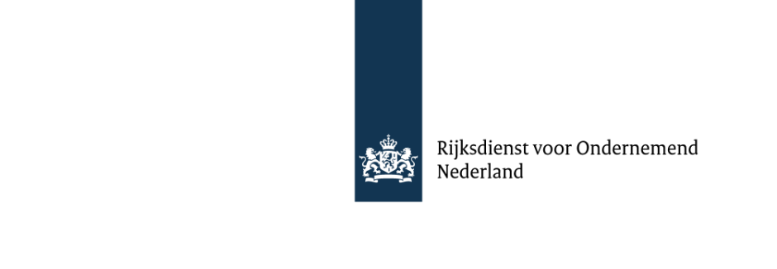

 |  |  |  |  | Hulptekst
Naam van het bedrijfsmiddel / Voorstel
 | sdfsdf |  |  |  | Geef hierin de omschrijving van uw voorstel.
Omschrijving |  |  |  |  | Denk hierbij aan de opmerkingen genoemd in het eerste tabblad.
Vul omschrijving in:

Tekstvoorstel
Titel

Bestemd voor:
en bestaande uit:
 |  |  |  |  | Geef een tekstvoorstel voor uw voorstel op. Gebruik hiervoor dezelfde opmaak als in de
 |  |  |  |  | huidige Energielijst wordt gebruikt.
 |  |  |  |  | voorbeeld:
 |  |  |  |  | Titel: Zonnepanelen voor elektriciteitsopwekking
 |  |  |  |  | Bestemd voor:
 |  |  |  |  | het opwekken van elektrische energie uit zonlicht met behulp van zonnecellen,
 |  |  |  |  | en bestaande uit:
 |  |  |  |  | panelen met fotovoltaïsche zonnecellen met een gezamenlijk piekvermogen van meer dan 25 kW, die
 |  |  |  |  | zijn aangesloten op het elektriciteitsnet via een aansluiting met een totale maximale doorlaatwaarde
 |  |  |  |  | van 3*80 A of minder, aansluiting op het elektriciteitsnet, (eventueel) actief zonvolgsysteem
 |  |  |  |  | (eventueel) stroom/spanningsomvormer, (eventueel) accu.

Toepassingsgebied

Vul de terugverdientijdberekening in:
Terugverdientijdberekening |  |  |  |  | In de Energielijst zijn per toepassingsgebied (gebouwde omgeving, industrie, transport en
 |  |  |  |  | duurzaam) generieke codes omschreven met daarin eisen over de terugverdientijd. Voor een
 |  |  |  |  | melding onder een generieke code dient u de terugverdientijd te berekenenmet de formule en de
 |  |  |  |  | energieprijzen die vermeld staan bij de generieke code van het betreffende toepassingsgebied.

 |  |  |  |  | De terugverdientijd moet als volgt worden berekend:

 |  |  |  |  | TVT = |  | Investering
 |  |  |  |  |  | (Energiegebruik per jaar x Energieprijs)oude situatie - (Energiegebruik per jaar x Energieprijs)nieuwe situatie

Investering
Besparing: |  |  |  | Conform toepassingsgebied | Waarbij onder de investering alle kosten vallen die noodzakelijk zijn om het bedrijfsmiddel in gebruik te nemen.
 |  |  |  | Terugverdientijd | Financieringskosten vallen hier niet onder.
 | Berekende TVT: |  |  | --
 |  |  |  |  | Waarbij de energieprijs moet worden gekozen uit onderstaande tabel, tenzij wordt bespaard op een andere
 |  |  |  |  | energiedrager dan aardgas of elektriciteit. In dat geval dient de door de onderneming betaalde
 |  |  |  |  | energieprijs te worden gebruikt.

 |  |  |  |  | Aardgas:
 |  |  |  |  | Inkoopomvang van de bedrijfsinrichting [Nm3 per jaar] |  |  | Prijs per Nm3
 |  |  |  |  | 1 | Niet hoger dan 170.000 Nm3 |  | € 1.52
 |  |  |  |  | 2 | Hoger dan 170.000, niet hoger dan 1.000.000 Nm3 |  | € 1.20
 |  |  |  |  | 3 | Hoger dan 1 miljoen, niet hoger dan 10 miljoen Nm3 |  | € 1.10
 |  |  |  |  | 4 | Hoger dan 10 miljoen Nm3 |  | € 0.99

 |  |  |  |  | Elektriciteit:
 |  |  |  |  | Inkoopomvang van de bedrijfsinrichting [kWh per jaar] |  |  | Prijs per kWh
 |  |  |  |  | 1 | Niet hoger dan 10.000 kWh |  | € 0.30
 |  |  |  |  | 2 | Hoger dan 10.000, niet hoger dan 50.000 kWh |  | € 0.33
 |  |  |  |  | 3 | Hoger dan 50.000, niet hoger dan 10 miljoen kWh |  | € 0.26
 |  |  |  |  | 4 | Hoger dan 10 miljoen kWh |  | € 0.22

 | Besparingsgetallen
 | 1 | --
 | 1 | -- | …
 | 2 | 5-25 | Gebouwen
 | 3 | 5-15 | Processen
 | 4 | 5-15 | Land- en tuinbouw
 | 5 | 5-15 | Transport
 | 6 | -- | Duurzame energie
 | 7 | 5-15 | Apparaten
 | 8 | -- | Energiebalancering
 | 9 | -- | Energietransitie

